C.1
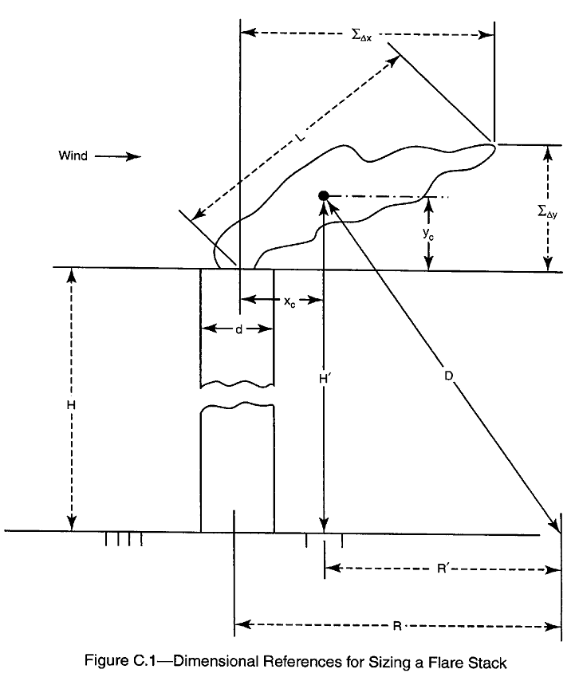

F.8
Q | L
1.923319 | 18.81361
2.073229 | 19.24689
2.21099 | 19.91559
2.258915 | 20.14361
2.461232 | 20.60752
2.624774 | 21.32349
2.769331 | 21.81458
2.890688 | 22.06434
3.082767 | 23.35673
3.323048 | 24.16822
3.582059 | 24.72482
3.779337 | 25.87676
3.902881 | 26.4727
4.252438 | 27.08237
4.683248 | 28.66868
5.102697 | 28.66868
5.619646 | 30.69538
6.057662 | 31.04682
6.391281 | 32.1255
6.391281 | 32.1255
7.038775 | 33.62225
7.835431 | 35.18872
8.537201 | 36.82819
9.007378 | 38.10772
9.814111 | 39.88318
10.46623 | 40.33982
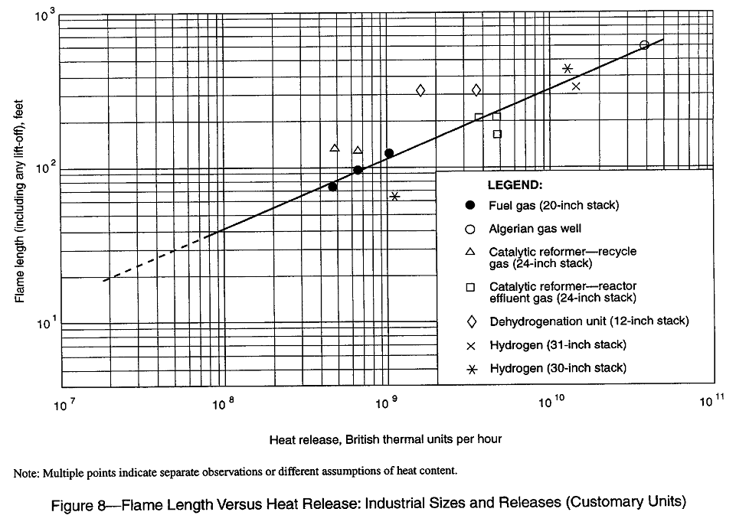
10.92488 | 41.74136
11.65081 | 42.70267
12.6943 | 44.69221
13.83125 | 46.24496
15.23248 | 46.77445
15.73042 | 47.85167
16.41976 | 49.51419
17.32406 | 50.0811
18.87567 | 52.41441
19.70282 | 53.62152
21.01203 | 54.85643
22.64978 | 57.41222
23.89719 | 59.40691
26.6019 | 60.77506
29.61273 | 63.6066
31.58042 | 67.33227
34.40888 | 68.10319
36.69526 | 72.09223
40.41283 | 74.59695
42.63852 | 77.18869
44.98679 | 78.07246
47.46439 | 78.96635
50.07844 | 82.64545
53.98172 | 83.5917
56.95471 | 87.48628
59.45056 | 88.48795
62.05579 | 90.52584
66.89263 | 94.74349
69.82398 | 98.03519
73.66946 | 100.2929
77.72673 | 103.7775
85.60115 | 104.9657
87.45663 | 106.1675
95.28957 | 111.1139
103.8241 | 116.2907
109.542 | 117.6222
118.0802 | 125.9374
123.2546 | 125.9374
134.2937 | 134.8403
144.7611 | 134.8403
156.0443 | 137.9457
166.413 | 142.7384
175.5781 | 146.0257
183.2722 | 149.3886
197.5571 | 152.8291
206.2144 | 158.1389
212.9555 | 161.7809
222.2875 | 165.5067
232.0284 | 169.3183
250.1136 | 175.201
263.8884 | 177.207
278.4217 | 183.3637
293.7556 | 185.4632
303.3582 | 191.9067
316.6518 | 194.104
327.0031 | 203.1474
345.0124 | 203.1474
364.0136 | 210.2054
388.2013 | 210.2054
396.6161 | 217.5086
427.5296 | 222.5179
455.938 | 232.8851
507.5414 | 238.2485
571.0759 | 246.5259
541.2661 | 246.5259
589.744 | 255.0911
635.7108 | 258.0117
649.4904 | 263.9538
677.9523 | 273.1245
723.0003 | 282.6136
762.819 | 289.1223
813.5061 | 292.4326
840.0995 | 302.5926
886.3668 | 306.0572
915.3415 | 323.984
955.4536 | 323.984
1018.941 | 331.4454
1052.25 | 335.2404
1098.361 | 350.8594
1171.344 | 350.8594
1209.635 | 358.9397
1262.643 | 363.0493
1303.918 | 371.4104
1361.058 | 375.6629
1451.497 | 384.3145
1531.436 | 402.2199
1564.631 | 402.2199
1686.584 | 411.4831
1723.143 | 420.9596
1837.641 | 440.5723
1918.17 | 445.6165
1959.748 | 455.8792
2067.679 | 461.0988
2112.498 | 466.3781
2181.555 | 471.718
2252.868 | 471.718
2326.513 | 477.1188
2402.566 | 482.5817
2507.85 | 493.6956
2703.321 | 499.3481
2645.966 | 505.0655
2732.462 | 516.6972
2852.203 | 528.5967
2977.192 | 528.5967
3074.514 | 546.9618
3141.157 | 559.5584
3243.839 | 572.4451
3385.99 | 578.9995
3459.385 | 592.3339
3649.906 | 612.9133
3850.921 | 612.9133
4019.674 | 627.0287
4106.806 | 634.2081
4286.772 | 634.2081
4379.691 | 648.814
4474.625 | 656.2424
4670.711 | 671.3557
4670.711 | 671.3557

F.10Y
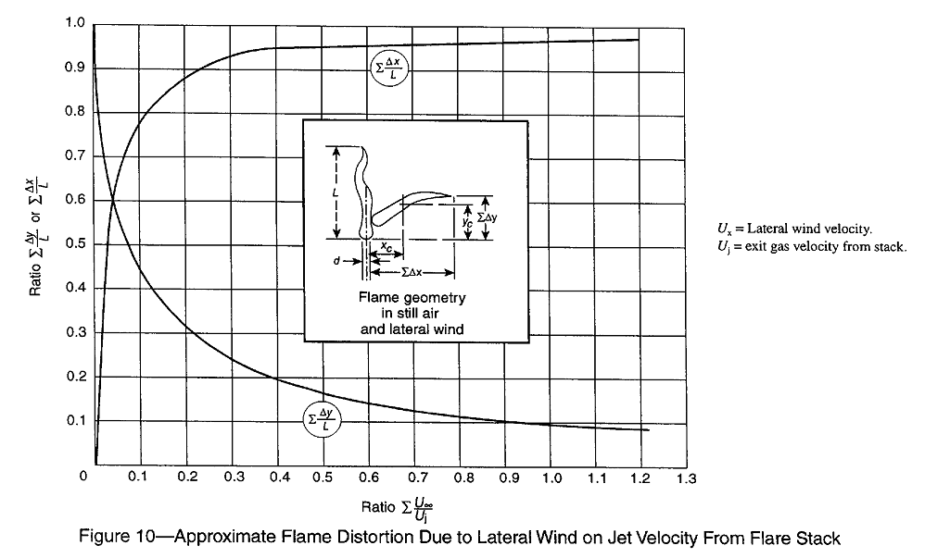
1.218623 | 7.81E-02
1.167762 | 8.44E-02
1.112833 | 8.65E-02
1.059937 | 8.65E-02
1.218623 | 0.07805907
1.167762 | 0.08438819
1.112833 | 0.08649789
1.059937 | 0.08649789
1.011111 | 0.08860759
0.9541471 | 0.09282701
0.8971831 | 0.1012658
0.8381847 | 0.1097046
0.7812206 | 0.1160338
0.7201878 | 0.1244726
0.6611893 | 0.1308017
0.5818466 | 0.1455696
0.5330203 | 0.1603376
0.4719875 | 0.1751055
0.4150235 | 0.1898734
0.3519562 | 0.2172996
0.3010955 | 0.242616
0.2583725 | 0.2742616
0.2197183 | 0.2995781
0.1790297 | 0.3396624
0.1485133 | 0.3755274
0.1200313 | 0.4177215
0.09154929 | 0.464135
0.07527386 | 0.5021097
0.05899843 | 0.5464135
0.04475743 | 0.5970464
0.03051643 | 0.649789
0.02237872 | 0.7025316
0.01627543 | 0.7594936
0.01220657 | 0.8080169
0.006103286 | 0.8481013
0.006103286 | 0.8924051
1.011111 | 8.86E-02
0.9541471 | 9.28E-02
0.8971831 | 0.1012658
0.8381847 | 0.1097046
0.7812206 | 0.1160338
0.7201878 | 0.1244726
0.6611893 | 0.1308017
0.5818466 | 0.1455696
0.5330203 | 0.1603376
0.4719875 | 0.1751055
0.4150235 | 0.1898734
0.3519562 | 0.2172996
0.3010955 | 0.242616
0.2583725 | 0.2742616
0.2197183 | 0.2995781
0.1790297 | 0.3396624
0.1485133 | 0.3755274
0.1200313 | 0.4177215
9.15E-02 | 0.464135
7.53E-02 | 0.5021097
5.90E-02 | 0.5464135
4.48E-02 | 0.5970464
3.05E-02 | 0.649789
2.24E-02 | 0.7025316
1.63E-02 | 0.7594936
1.22E-02 | 0.8080169
6.10E-03 | 0.8481013
6.10E-03 | 0.8924051

F.10X
1.186072 | 0.9704641
1.125039 | 0.9683544
1.053834 | 0.9683544
0.9704225 | 0.9641351
0.8971831 | 0.9620253
0.8056338 | 0.9620253
0.7079812 | 0.9578059
0.6143975 | 0.9578059
0.526917 | 0.9556962
0.4557121 | 0.9535865
0.3784038 | 0.9535865
0.3194053 | 0.9409283
0.2787167 | 0.9261603
0.2319249 | 0.9008439
0.1830986 | 0.871308
0.1525822 | 0.8438818
0.1302034 | 0.8206751
0.1098592 | 0.7974684
0.09968701 | 0.7721519
0.07934272 | 0.7468355
0.06917058 | 0.7172996
0.05696401 | 0.6666667
0.04475743 | 0.628692
0.04068857 | 0.5822785
0.03661972 | 0.5464135
0.03051643 | 0.5042194
0.02644757 | 0.4493671
0.02237872 | 0.4050633
0.02034429 | 0.3649789
0.02034429 | 0.3248945
0.01830986 | 0.2805907
0.01830986 | 0.2257384
0.014241 | 0.1814346
0.014241 | 0.1434599
0.01017214 | 0.1118143
0.01017214 | 0.07805907
0.01017214 | 0.05063291
0.006103286 | 0.02742616
RELACION | DELTA X
1.186072 | 0.9704641
1.125039 | 0.9683544
1.053834 | 0.9683544 | y = 0,1883Ln(x) + 1,0855
0.9704225 | 0.9641351
0.8971831 | 0.9620253
0.8056338 | 0.9620253
0.7079812 | 0.9578059
0.6143975 | 0.9578059
0.526917 | 0.9556962
0.4557121 | 0.9535865
0.3784038 | 0.9535865
0.3194053 | 0.9409283
0.2787167 | 0.9261603
0.2319249 | 0.9008439
0.1830986 | 0.871308
0.1525822 | 0.8438818
0.1302034 | 0.8206751
0.1098592 | 0.7974684
9.97E-02 | 0.7721519
7.93E-02 | 0.7468355
6.92E-02 | 0.7172996
5.70E-02 | 0.6666667
4.48E-02 | 0.628692
4.07E-02 | 0.5822785
3.66E-02 | 0.5464135
3.05E-02 | 0.5042194
2.64E-02 | 0.4493671
2.24E-02 | 0.4050633
2.03E-02 | 0.3649789
2.03E-02 | 0.3248945
1.83E-02 | 0.2805907
1.83E-02 | 0.2257384
0.014241 | 0.1814346
0.014241 | 0.1434599
1.02E-02 | 0.1118143
1.02E-02 | 7.81E-02
1.02E-02 | 5.06E-02
6.10E-03 | 2.74E-02

